상품제안서
국산 투톤에코백 가방 36*40cm | 상품코드: S46116

 |  |  |  |  |  |  | 02-713-8555 | www.synergygift.co.kr
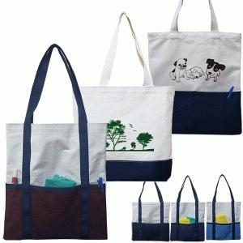

【상세/제작정보】 | <span style="font-size: 12pt;">* 종이케이스 포장시 1박스당 50개 / 운임비5,000원(VAT별도)</span><br>

【인쇄/포장옵션】 | 실크, 풀칼라 / OPP(비닐)

【공급단가】 | 수량 | 200~ | 500~ | 1,000~ | 3,000~ | 10,000~
*VAT별도 | 단가 | 3,250원 | 3,070원 | 2,920원 | 2,850원 | 2,800원

【상품 URL】 | https://www.synergygift.co.kr:443/src/goods_detail.php?gdno=46116

